Graficos
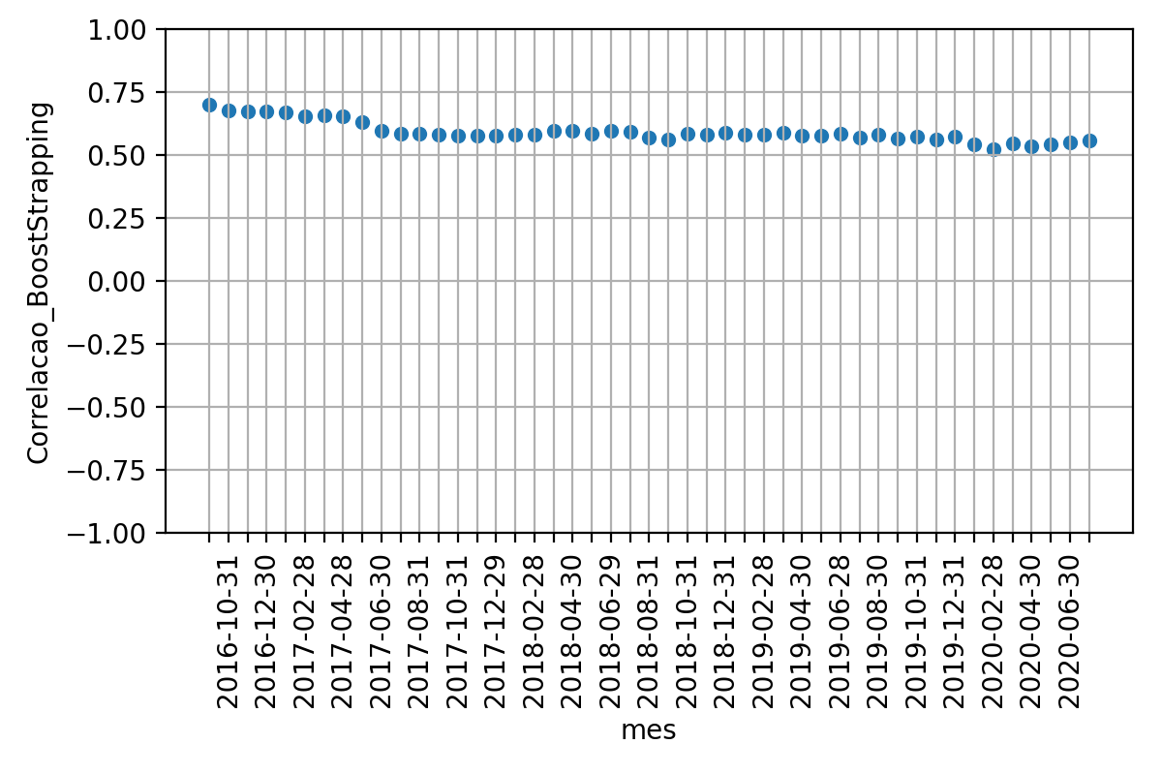
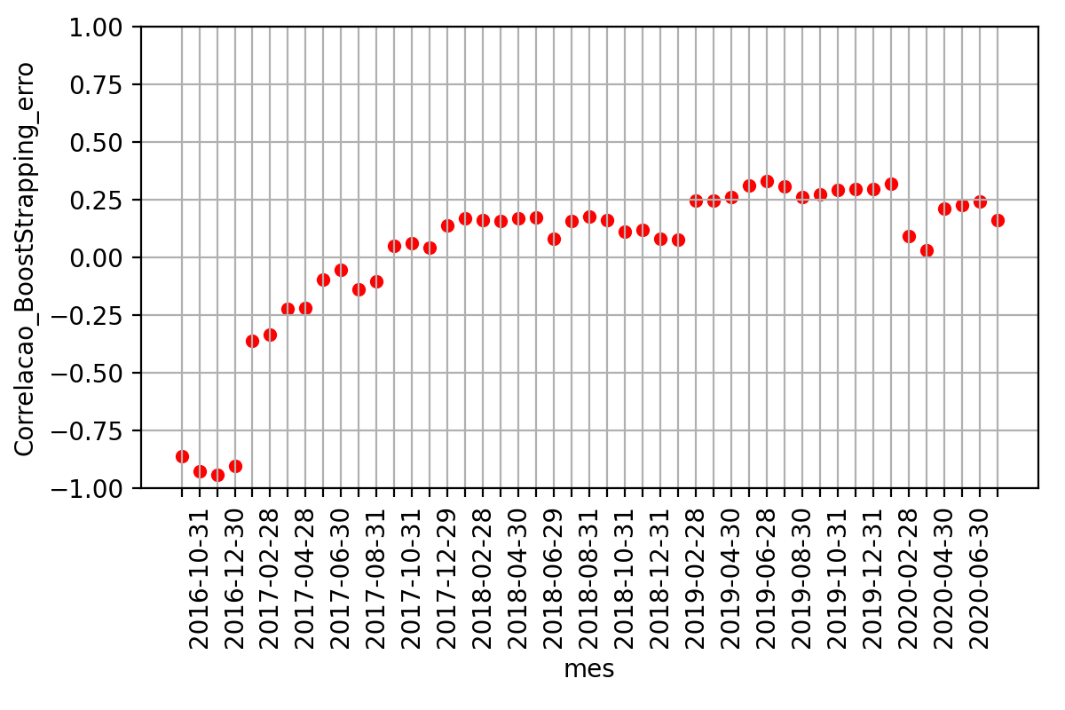
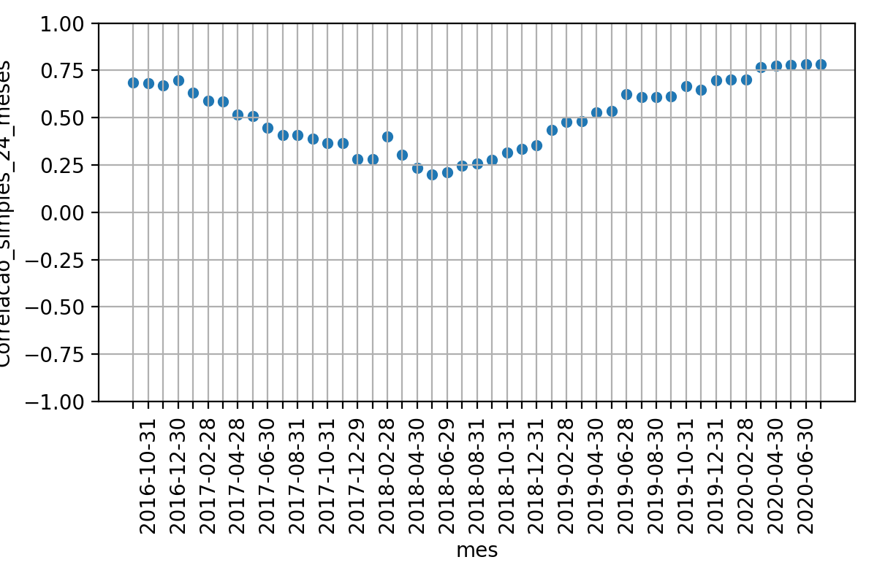
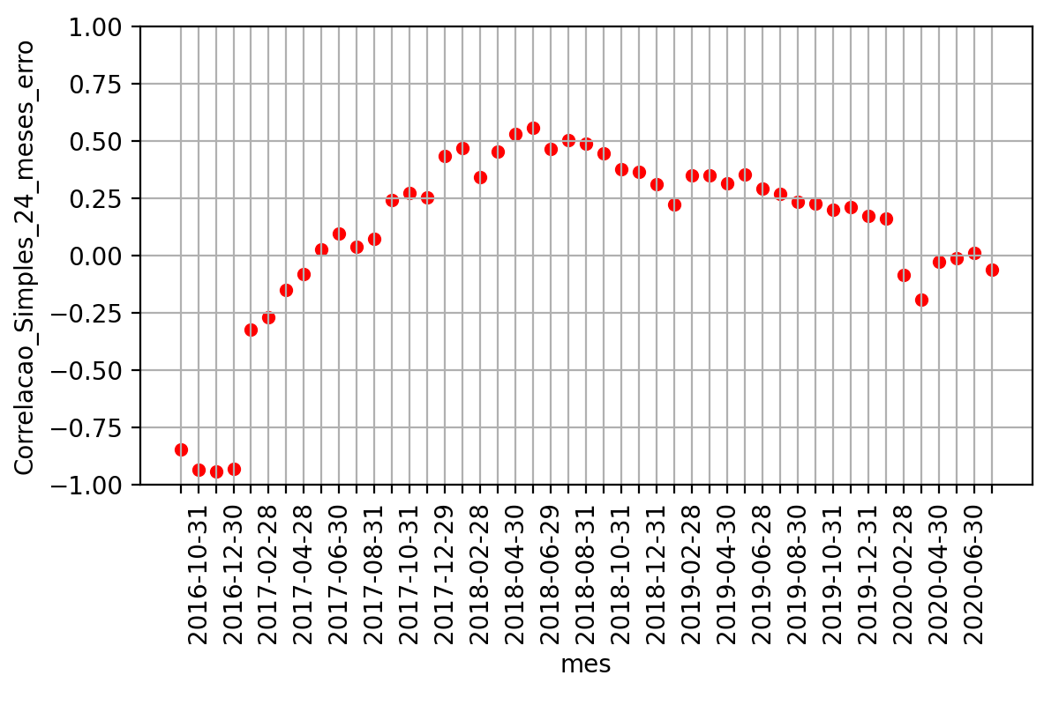
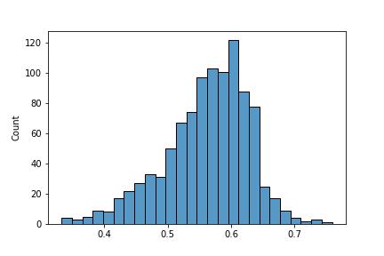
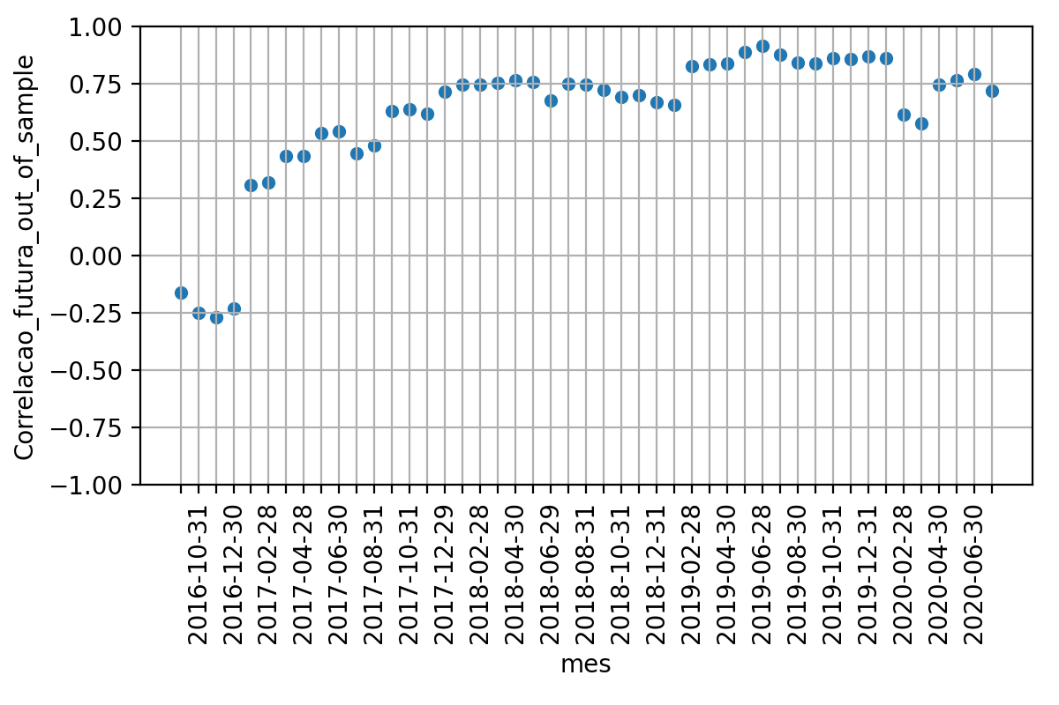

 | Média | Desvio Padrao | Erro Quadratico Médio | P-valor: Teste de Hiposte Médias Iguais | Resultado Teste
Correlacao 12 meses futuros | 0.6192717974070956 | 0.29680919719638826 | nan | nan | nan
Correlacao BootStrapping | 0.5911554984717452 | 0.04045539662505961 | 0.11013764864340793 | 0.5274320391165707 | True
Correlacao 24 meses passados | 0.5071534919319254 | 0.17816577417540874 | 0.15626648295590095 | 0.03112258660522248 | False

